面接質問集＋内定者ES
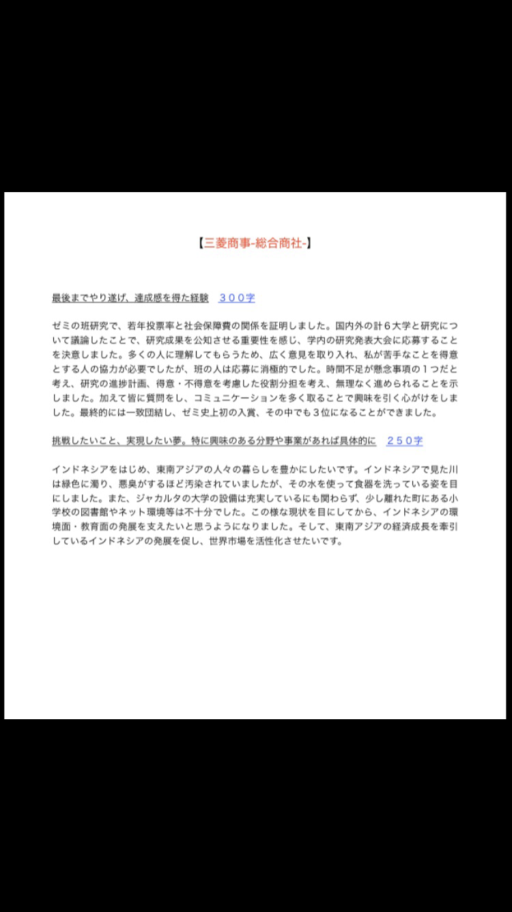
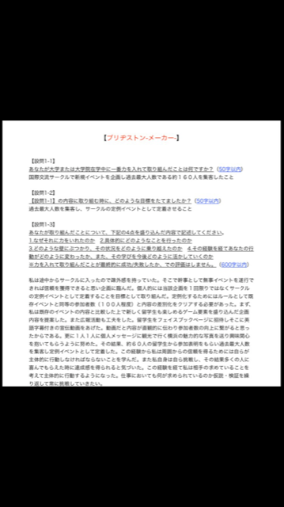
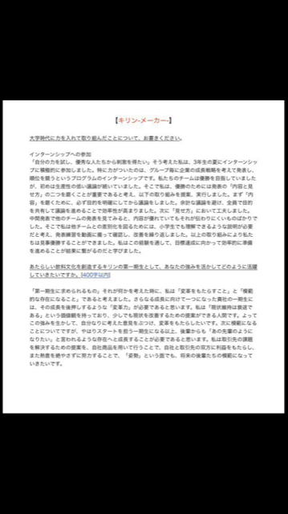
面接 質問集
 | 追跡ID e234rfdf34rnanjwije

面接で聞かれた質問ベスト１００ |  | 業界別質問事例
 |  |  | 自己紹介をしてください。
あなたに関する質問【人間性】 |  | ■旅行業界に関する5つの面接で聞かれる質問
1.自己紹介をお願いします。 |  |  | 【見ている点】
2.あなたの強み・長所を教えてください。 |  | 1 海外旅行者の増加に対して、あなたが必要だと考えることを教えてください。 | ・自分をPRする力
3.あなたの弱み・短所を教えてください。 |  | 2 今の時代の旅行代理店の存在意義は何ですか。 | ・簡潔に話す力
4.学生時代で最も頑張ったことを教えてください。 |  | 3 旅行中で一番印象に残っている体験を教えてください。 | 【回答例】
5.頑張れた理由は何ですか。 |  | 4 新しい旅行を立案するとしたら、どのような企画にしますか。 | 例１
6.学生時代に出した成果を教えてください。 |  | 5 支店見学はされましたか？良い点と悪い点を教えてください。 | 「○大学○学部○学科3年の、○○です。専攻は○で、サークルは○でした。
7.卒業研究の内容を教えてください。 |  |  | 特にその中で○に興味を持ち、ルーツを訪ねて○まで旅行しました。非常に興味深かったです。」
8.アルバイトの内容を教えてください。 |  | ■商社に関する4つの面接で聞かれる質問 | 例２
9.課外活動の内容を教えてください。 |  |  | 「■■大学◇◇部△△学科の●●と申します。学校では、XXXXXを専門としています。学業以外では●●部に所属し、■■に取り組み、△△の成績を収めました。本日はどうぞ宜しくお願いします。」
10.サークルやクラブ活動の内容を教えてください。 |  | 1 あなたであれば、どのような投資を行いますか。 | 【ポイント】
11.属している組織でのあなたの役割を教えて下さい。 |  | 2 これからの商社の存在意義を教えてください。 | まず、手短に収めることです。この質問を面接官が重視していることはほぼ無いため長くとも1分程度にしましょう。また、ESで書いてあることだけを繰り返すのはNGです。短い中で面接官の印象に残ることを1つ言えれば良いと思いましょう。
12.リーダーシップを取った経験はありますか？ |  | 3 日本が誇れることを3つ理由ともに教えてください。
13.まわりの方のあなたへの評価を教えてください。 |  | 4 どこの国で仕事がしたいですか。 | 【深掘り質問例】
14.学生時代に学んだ事は何ですか。 |  |  | ・なぜその大学？学部？学科？
15.自分の大学生活を一言で表してください。 |  | ■運輸業界(鉄道、航空) に関する5つの面接で聞かれる質問 | ・サークルや専攻について聞かれる。
16.成功体験を教えてください。
17.失敗体験を教えてください。 |  | 1 当社の飛行機(電車)に乗った感想を教えてください。
18.今まで一番感動したことを教えてください。 |  | 2 LCCに勝つためにどうすればよいでしょうか。 | 学生時代頑張ったこと
19.今までで一番うれしかったことは何ですか。 |  | 3 リニア新幹線着工について考えることを教えてください。
20.今までで一番悔しかったことは何ですか。 |  | 4 クレームに対するあなたの考えを聞かせてください。 | 【見ている点】
21.あなたが一番長く続けてきたことは何ですか。 |  | 5 海外旅行者の増加に対して、あなたが必要だと考えることを教えてください。
22.○○大学に入った理由を教えてください。 |  |  | ・この質問によって、学生時代にどのようなことに取り組み、どのような能力を育んだのか。入社後にどのように仕事に取り組むかを予測する
23.履修した中で、最も有意義な授業を教えてください。 |  | ■広告業界に関する5つの面接で聞かれる質問 | ・もっている能力が仕事にどんな風に活かせるかを知る
24.○○研究室に入った理由を教えてください。※理系院生
25.休学/留年した理由を教えてください。 |  | 1 ◯◯を売るためにあなたはどのような広告をどこに出しますか。 | 【回答例】
26.趣味を教えてください。 |  | 2 ネットやスマホ広告とCM広告の違いを教えてください。
27.尊敬する人を教えてください。 |  | 3 今までで一番心に残っている広告はなんですか。 | まずインターネットで日本の同郷会を調べ、すべての団体にその企画書を送りました。その後、1件1件電話をかけて説明したり、直接お会いしたり、企画に賛同してもらう呼び掛けをしました。3週間ぐらいで4つの団体が賛同してくれ、日本の洋服や置物、バザー当日の食べ物の提供団体などが集まりました。
28.今まで一番感動したことを教えてください。 |  | 4 広告を作るうえで大切なことは何だと考えていますか。
29.あなたの大切にしている言葉を教えてください。 |  | 5 ビッグデータについてあなたの知っている知識を教えてください。 | 同時に、バザーの会場の手配や、開催の告知なども準備するなど、非常に忙しかったですが2カ月で全ての段取りを終えました。多国籍なメンバーが主流だったことから、いろいろな国のネットワークも活用でき、当日は来場者250名、バザーの売上が86万円という大変な盛況となりました。私は2年間の留学中に2回のバザーを主催しましたが、今もその会は引き継がれています。今では、毎年1回定期的に開催され、売上金を小学校や老人ホームに寄付するという活動にまで成長しています。この体験から、自ら必死になって動くことで、他の人が動き、企画が動くということを実感しました。
30.あなたの夢を教えてください。
31.今後のキャリアプランを教えてください。 |  | ■金融業界に関する5つの面接で聞かれる質問
32.5年後,10年後の自分について教えてください。
33.死ぬときに何を考えると思いますか。 |  | 1 日銀の金融緩和政策についてどう考えますか。 | 【ポイント】
 |  | 2 NISAについて知っている知識を教えてください。
選考企業に関する質問【志望度】 |  | 3 ネット銀行(証券)のメリット、デメリットは何ですか。 | 論理的に、起承転結をつくって話しましょう。具体的な数値を入れると、話に具体性が出て良いとされています。また、自分の感情が動いた点はどこか、をしっかりと述べることで、あなたがどのような人物であるのかをしっかりとアピールする事にもなります。
34.あなたにとって仕事とは何ですか。 |  | 4 銀行、信託銀行、証券の違いを教えてください。
35.仕事で大切だと思うこと何ですか。 |  | 5 支店見学はされましたか。感想を聞かせてください。
36.仕事のやりがいは何だと思いますか。
37.仕事を通じてどのように成長したいですか。 |  | ■電機メーカーに関する5つの面接で聞かれる質問 | 【深掘り質問例】
38.仕事とプライベートはどちらが大切だと思いますか。
39.当社の業界を興味を持ったきっかけを教えてください。 |  | 1 3Dプリンタについてあなたの知っていることを教えてください。 | ・どうしてそれをしようと思ったの？
40.当社の業界を志望する理由を教えてください。 |  | 2 4K,8Kテレビは、観たことありますか？感想を教えてください。 | ・他に頑張ったことある？
41.当社の業界の存在意義は何だと思いますか。 |  | 3 当社の製品で使用しているものはありますか。
42.当社の業界に必要なものとは何だと考えていますか。 |  | 4 当社の製品をひとつ選び、セールスポイントを説明してください。
43.当社の業界は今後、どうなっていくと思いますか。 |  | 5 世界市場において当社が生き残るために必要なことはなんだと思いますか。
44.当社を志望する理由を教えてください。
45.当社に興味を持ったきっかけを教えてください。 |  | ■マスコミに関する5つの面接で聞かれる質問
46.当社の印象/イメージを教えてください。
47.当社の理念や、ビジョンについてどのように考えていますか。 |  | 1 電子書籍は、今後どのように普及していくと思いますか。
48.当社の強みや事業戦略についてどのように考えていますか。 |  | 2 雑誌は、どのように展開していくべきですか。
49.当社のサービス、商品の魅力を教えてください。 |  | 3 作りたい番組をおしえてください。
50.当社の弱みはどこだと思いますか。 |  | 4 報道において一番大切なことは、何だと考えますか。
51.あなたが入ることによって、当社は何が変わりますか。 |  | 5 メディアはこれからどのように変化していくと思いますか。
52.あなたの強みを当社でどのように生かせますか。
53.当社に入ってやりたいことを教えてください。
54.当社から最も何を得たいですか。
55.この職種を希望する理由を教えてください。
56.この職種はどのような仕事だと考えていますか。
57.この職種で最も大切なものは何だと思いますか。
58.当社の志望順位は何番目ですか。
59.他にどのような企業を受けていますか。
60.もし当社に落ちたらどこの企業にいきますか。
61.大企業としてのデメリット(転勤,年功序列等)に関してどのように考えていますか。
62.ベンチャー企業としてのデメリット(不安定等)に関してどのように考えていますか。
63.残業はありますが、どのように考えていますか。
64.土日勤務することも稀にありますが、どのように考えていますか。
65.一生、当社で働きたいと考えていますか。
66.結婚しても仕事は続けたいと考えていますか。※女性の方が中心
67.出産後も仕事は続けたいと考えていますか。※女性の方が中心

能力を測る質問【スキル・考え方】
68.パソコンのスキルを教えてください。
69.語学のスキルを教えてください。
70.TOEICの点数を教えてください。
71.研究成果を出してください。※研究室
72.プログラミングスキルを教えてください。 ※エンジニア
73.開発言語、開発環境を教えてください。
74.ポートフォリオを見せてください。※デザイナー
75.デザインスキル(フォトショップ、イラストレーター等)を教えてください。※デザイナー
76.普段、情報収集をどの媒体で行なっていますか。
77.最近、気になるニュースを教えてください。
78.最近読んだ本を教えてください。
79.その本で何を学んだのか教えてください。
80.○○という書籍は何部売れると思いますか。
81.○○にキャッチコピーをつけてください。
82.今、世界で○○をしている人は何人いるでしょう。
83.1000万円あるとしたら、何に使いますか。
84.○○の売上を伸ばすためにはどのような施策が考えられますか。
85.○○の入場者数を増やすためにどのような施策が考えられますか。
86.無人島に3つ持っていくなら何を持っていきますか。
87.総理大臣になったら日本にどんな施策を行いますか。
88.活躍するビジネスマンの条件とは何だと思いますか。
89.これから成功するビジネスは何だと思いますか。
90.不景気の原因は何だと思いますか。
91.インターネットによって、今後何が変わりますか。
92.コミュニケーションはどのように変わっていますか。
93.ソーシャルメディアを使って何ができるようになりましたか。
94.一つ夢が叶うとしたら何をお願いしますか。
95.今日の面接で学んだこと、成長したことは何ですか。
96.本日の面接は何点だったか教えてください。
97.面接後、何をしますか。
98.あなたのことをどのように評価していると思いますか。
99.最後に何か質問はありますか。
100.あなたは今日、この場で就職活動をやめることはできますか？

内定者ES抜粋

